PASAPORTE DATOS
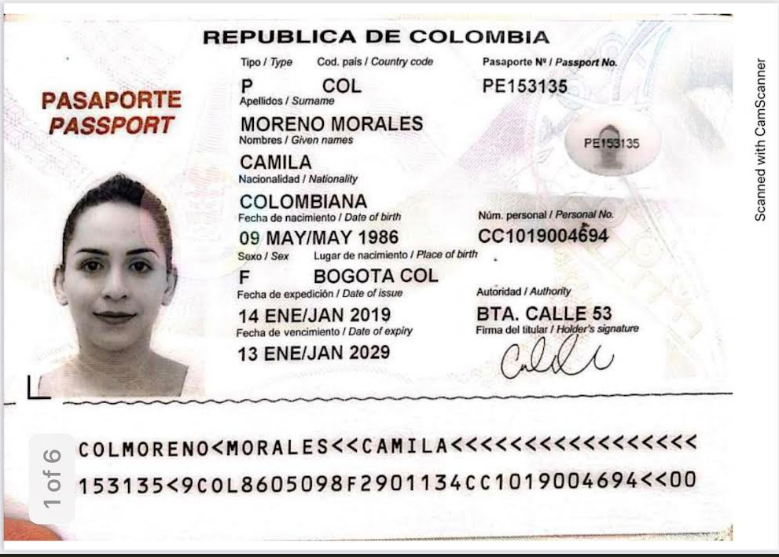

cedula | 1019004694
Hospedaje: | KIIN Cra.29 #1-203
Nombre | CAMILA |  | Nombre
Nombre |  |  | Nombre
Apellido | MORENO | Nombre | Nombre
Apellido | MORALES | Apellido
Género: . | FEMENINO | Género: . | Apellido de casada
Pasaporte | PE153135 | Pasaporte | Género: .
Fecha de nacimiento | 09/05/1986 | Fecha de nacimiento | Pasaporte
Edad | 39 | Edad | Fecha de nacimiento
Estado civil | SOLTERA | Estado civil | Edad
Dirección | Surinam | Dirección | Estado civil
Nacionalidad y domicilio: |  | Nacionalidad y domicilio: | Dirección
Email: | camverance@gmail.com | Email: | Nacionalidad y domicilio:
Teléfono | 5977100021 | Teléfono | Email:
Profesión |  | Profesión | Teléfono
RH | A+ | RH | Profesión
Seguro |  | Seguro | RH
Peso | 62 kg | Peso | Seguro
Altura | 1,63 m | Altura | Peso
Idioma | Portugués, Español, Holandés, Inglés. | Idioma | Altura
Estadia: |  |  | Idioma
 |  | Salud
inflamación crónica de bajo grado asociada a colitis con estreñimiento |  |  | Salud

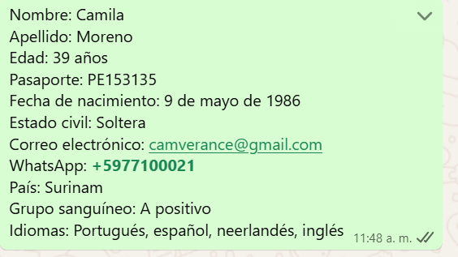

Nombre | CAMILA | Nombre
Apellido | MORENO | Apellido
Apellido | MORALES | Pasaporte
Pasaporte | PE153135 | Dirección
Género: . | FEMENINO | País
Dirección | Paramaribo - Suriname | Telefóno
Email: | camverance@gmail.com | Correo
Teléfono | 5977100021

